BT-1
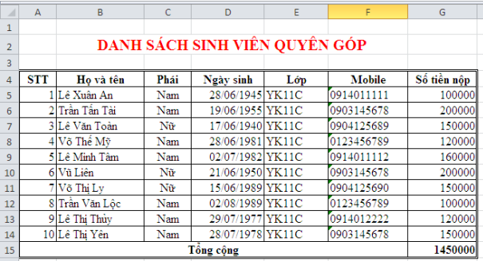
 | DANH SÁCH SINH VIÊN QUYÊN GÓP
STT | Họ và tên | Phái | Ngày sinh | Lớp | Mobile | Số tền nộp
1 | Lê Xuân An | Nam | 1945-06-28 | YK11C | 0914011111 | 100000
2 | Trần Tấn Tài | Nam |  |  |  | 200000
 | Lê Văn Toàn | Nữ |  |  |  | 150000
 | Võ Thế Mỹ | Nam |  |  |  | 120000
 | Lê Minh Tâm | Nam |  |  |  | 160000
 | Vũ Liên | Nữ |  |  |  | 200000
 | Võ Thị Ly | Nữ |  |  |  | 150000
 | Trần Văn Lộc | Nam |  |  |  | 100000
 | Lê Thị Thủy | Nam |  |  |  | 120000
 | Lê Thị Yên | Nam |  |  |  | 150000
Tổng cộng |  |  |  |  |  | 1450000

BT-2
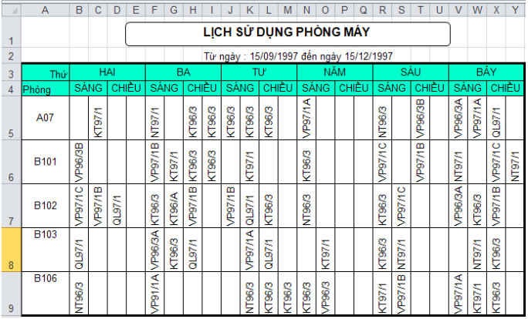
 |  |  |  |  |  |  | Từ ngày: 15/09/1997 đến ngày 15/12/1997

Thứ | Hai |  |  | Ba |  |  |  | Tư |  |  | Năm |  |  | Sáu |  |  | Bảy
Phòng | Sáng |  | Chiều | Sáng |  | Chiều |  | Sáng |  | Chiều | Sáng |  | Chiều | Sáng |  | Chiều | Sáng |  | Chiều
A07 |  | KT97/1 |  | NT97/1 |  | KT96/3 | KT96/3 | KT96/3 | KT96/3 | KT96/3 | VP97/1A |  |  | NT96/3 |  | VP96/3B | VP96/3A | VP97/1A | QL97/1
B101 | VP96/3B |  |  | VP97/1B | KT97/1 | KT96/3 | KT96/3 |  | KT97/1 |  | KT96/3 |  |  | VP97/1C |  | VP97/1B | NT97/1 |  | VP97/1C | NT97/1
B102 | VP97/1C | VP97/1B | QL97/1 | KT96/3 | KT96/A | VP97/1B |  | VP97/1B | QL97/1 | KT96/3 | NT96/3 |  |  | KT96/3 | VP97/1C |  | VP96/3A | KT96/3 | VP97/1B
B103 | QL97/1 |  |  | VP96/3A | KT96/3 | QL97/1 |  |  | VP97/1A | QL97/1 |  | KT97/1 |  | KT96/3 | NT97/1 |  |  | NT97/1 | KT96/3
B106 | NT96/3 |  |  | VP91/1A |  |  |  |  | NT96/3 | KT96/3 | KT96/3 | KT97/1 |  | KT97/1 | VP97/1B |  | VP97/1A | KT97/1 | KT96/3

BT-4
LẬP CÔNG THỨC

 |  |  |  |  |  |  |  | HỆ SỐ HS | 15

A | B | A+B | A-B | A*B | A/B | A+B*2 | A3+B3+A*B | (A+B)*HS | A+B*HS
24 | 4
32 | 48
6.4 | 27.29
12.56 | 18.17
-16.25 | 8.5
-20.36 | -5.75

BT-10
CÔNG TY DV SAO MAI

BÁO CÁO KINH DOANH MẶT HÀNG TV

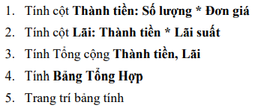
NGÀY | NHÃN HiỆU | SỐ LƯỢNG | ĐƠN GIÁ | THÀNH TiỀN | TỶ LỆ LÃI SUẤT | LÃI
2001-10-02 | SONY | 15 | 3,000 |  | 0.1
2001-10-03 | JVC | 25 | 2,500 |  | 0.15
2001-10-04 | SANYO | 12 | 2,700 |  | 0.135
2001-10-05 | PHILIPS | 22 | 4,500 |  | 0.9
2001-10-06 | SAMSUNG | 30 | 2,200 |  | 0.14
2001-10-07 | THOMPSON | 27 | 2,000 |  | 0.8
2001-10-08 | SHARP | 40 | 2,400 |  | 0.11
2001-10-09 | AWA | 10 | 2,500 |  | 0.14
2001-10-10 | KENWOOD | 20 | 3,200 |  | 0.7
CỘNG:

BẢNG TỔNG HỢP
TỶ LỆ LÃI CAO NHẤT |  | MAX CỘT F |  | LÃI CAO NHẤT |  | MAX CỘT G
TỶ LỆ LÃI THẤP NHẤT |  |  |  | LÃI THẤP NHẤT
TỶ LỆ LÃI BÌNH QUÂN |  |  |  | LÃI BÌNH QUÂN

BT-14
MÃ | XUẤT NHẬP | TÊN SP | SỐ HIỆU
XKG001
NKD001
NKD002
XKG002
NKT001
NKT002
XKG003
NKD003

 |  |  |  | KÝ TỰ 3 | G | GẠO
 |  |  |  |  | D | ĐƯỜNG
 |  |  |  |  | T | THAN

 |  |  |  | IF ( KT3="G","GẠO", IF ( KT3 ="D","DUONG","THAN") )

IF LỒNG NHAU : | IF ( ĐIỀU KIỆN , GIÁ TRỊ TRẢ VỀ NẾU ĐK ĐÚNG , IF ( ĐK , GIÁ TRỊ TRẢ VỀ , GIÁ TRỊ TRẢ VỀ ĐK SAI ) )
1
2
3

BT-18
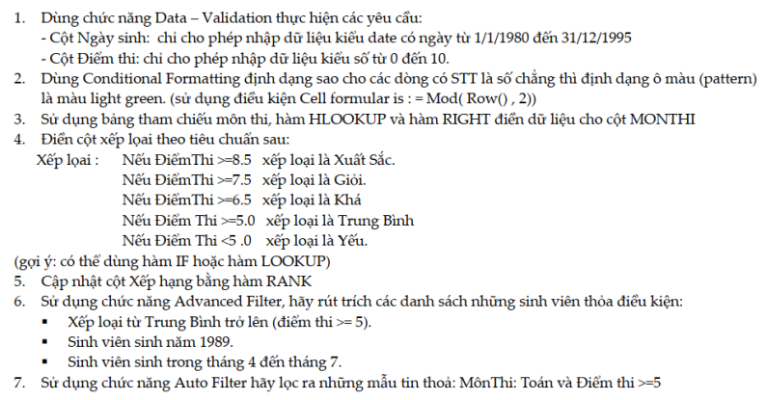
BẢNG ĐIỂM HỌC KỲ I |  |  |  |  |  | AUTO FILTER ADVANCED FILTER
Lớp CNTT

STT | MÃ SỐ | HỌ | TÊN | ngay sinh | MÔN THI | ĐIỂM THI | XẾP LOẠI | X.LOẠI 2 | XẾP HẠNG
1 | A00T | Nguyễn Văn | Tý | 1989-01-22 |  | 4
2 | B00V | Trần Thị | Sửu | 1989-12-06 |  | 10
 | A00T | Nguyễn Văn | Dần | 1989-12-25 |  | 9
 | B00S | Trần Thị | Mão | 1990-02-14 |  | 3.5
 | C00V | Trần Thị | Thìn | 1995-03-14 |  | 7
 | D00T | Nguyễn Văn | Tỵ | 1988-02-16 |  | 6.5
 | B00S | Trần Thị | Ngọ | 1981-01-20 |  | 4
 | C00V | Nguyễn Văn | Vị | 1973-12-25 |  | 5
 | D00S | Trần Thị | Thân | 1966-11-29 |  | 2.5
 | A00T | Nguyễn Văn | Dậu | 1959-11-03 |  | 7

 |  | Bảng tham chiếu môn thi
 |  | MÃ | T | V | S
 |  | MÔN THI | Toán | Văn | Sinh Ngữ

 |  | ĐIỂM THI | 0 | 5 | 6.5 | 7.5 | 8.5
 |  | XẾP LOẠI | Yếu | Trung bình | Khá | Giỏi | Xuất sắc

1 | TẠO ĐIỀU KIỆN LỌC > TIÊU ĐỀ / CÔNG THỨC
2 | TIẾN HÀNH FILTER

CÂU 6.1 : |  | ĐIỂM THI |  |  | CÂU 6.2 |  |  | CÂU 6. 3
 |  | >=5 | FALSE |  |  | TRUE |  |  | FALSE | FALSE

